상품제안서
[탁상달력]넌나의비타민 | 상품코드: F16688

 |  |  |  |  |  |  | 02-412-0044 | www.easy1.co.kr
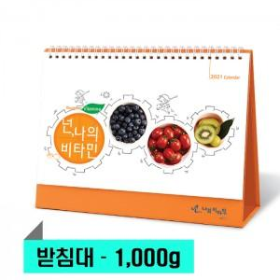

【상세/제작정보】 | ※ 박인쇄 (금/은/청/먹) 택 1 가능 / 단면인쇄 포함 / 종이봉투 포함​<div><br></div><div>※ 별도문의 : 원하는 디자인을 넣어 맞춤제작 가능</div>※ 계절상품으로 가격, 제작기간이 변동될 수 있으니 양해바랍니다.​

【인쇄/포장옵션】 | 금박, 은박 / 벌크

【공급단가】 | 수량 | 100~ | 500~ | 1,000~ | 3,000~ | 5,000~
*VAT별도 | 단가 | 1,430원 | 1,280원 | 1,230원 | 1,180원 | 1,140원

【상품 URL】 | http://www.easy1.co.kr/src/goods_detail.php?gdno=16688

